検索
ご確認ください ー法人のに登録内容に変更があった場合ー

法人の安城市内の状況・変更内容にチェックをしてください。画面下側に必要な届出が表示されます。

安城市内の状況 |  | 変更内容
安城市内に事務所（本店または支店）がありますか | はい | 法人の基本情報 | 安城市内に法人を設立した
 | いいえ |  | 安城市内に支店ができた（追加する場合も含む）
安城市にお住まいの従業員の住民税を特別徴収していますか | はい |  | 本店所在地を変更した
 | いいえ |  | 支店の住所を変更した
安城市内に土地を所有していますか | はい |  | 法人の名称を変更した
 | いいえ |  | 代表者を変更した
安城市内に建物を所有していますか | はい |  | 事業年度を変更した
 | いいえ |  | 事業目的を変更した
安城市内に償却資産を所有していますか | はい |  | 書類の送付先を変更する
 | いいえ |  | 法人が解散・清算決了・合併した
軽自動車等（注1）を所有していますか | はい |  | 安城市内の事務所がなくなった
 | いいえ |  | 資本金が変更になった
軽自動車税・固定資産税の口座振替の申請をしている | はい |  | 法人税の連結納税を開始した（しなくなった）
 | いいえ |  | 法人税の申告期限の延長をした（しなくなった）
（注1）軽四輪車、軽三輪車、原動機付自転車・二輪車・小型特殊自動車等 |  | 従業員 | 安城市にお住まいの従業員の住民税の特別徴収を始める
●軽自動車税についてはこちらをご覧ください（クリックで安城市HPへ） |  |  | 安城市にお住まいの従業員が退職した
【エラー】質問の回答の入力がないものがあります。 |  |  | 安城市にお住まいの従業員が転勤、休職した
 |  |  | 住民税の特別徴収の納期特例の申請をする
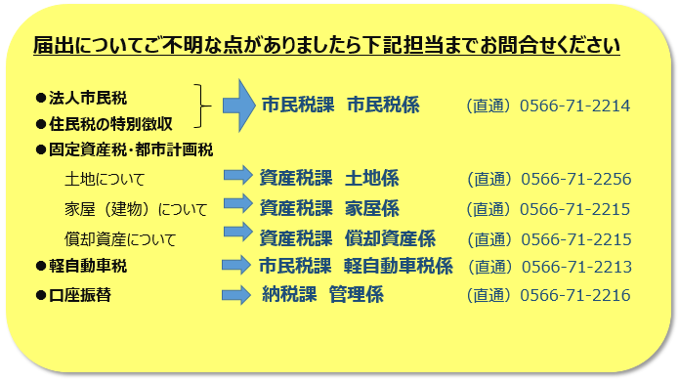
 |  |  | 住民税の特別徴収の納期特例を取り消す
 |  | 固定資産 | 安城市内に土地を所有するようになった（追加する場合も含む）
 |  |  | 安城市内に土地を所有しなくなった
 |  |  | 安城市内に建物を所有するようになった（追加する場合も含む）
 |  |  | 安城市内に建物を所有しなくなった
 |  |  | 安城市内に償却資産を所有するようになった（追加する場合も含む）
 |  |  | 安城市内に償却資産を所有しなくなった
 |  | 軽自動車 | 軽自動車等を所有するようになった（追加する場合も含む）
 |  |  | 軽自動車等を所有しなくなった
 |  | 口座振替 | 軽自動車税・固定資産税の口座振替の申請・変更をしたい
 |  | その他 | 上記に該当するものがない

”●印”の行をクリックでリンク先：安城市公式サイト「望遠郷」が開きます

必要な届出がこちらに表示されます

